렌탈가격표(11월변동)
오피스젯 렌탈 가격표

▣ BOSS 렌탈
Q3 |  |  |  | 비고
SKU name | Part# | 채널공급 (포함) | Warranty
OJ8100 | K7U93A#402 | ₩115,000 | 2 year
OJ8640 | K7U92A#402 | ₩210,000 | 2 year
OJ7110 | CR768A | ₩210,000 | 1 year
X451DW | CN463A#402 | ₩430,000 | 3 year | 8만원/신세계 상품권
X476DW | CN461A#402 | ₩665,000 | 3 year | 10만원/신세계 상품권
X551DW | CV037A #AB1 | ₩567,000 | 1 year
X576DW | CN598A #AB1 | ₩752,000 | 1 year

▣ 기존 렌탈
Q3 |  |  |  | 비고
SKU name | Part# | 채널공급 (포함) | Warranty
OJ8100 | CM752A | ₩115,000 | 1 year
OJ8640 | CM749A | ₩210,000 | 1 year
OJ7110 | CR768A | ₩210,000 | 1 year

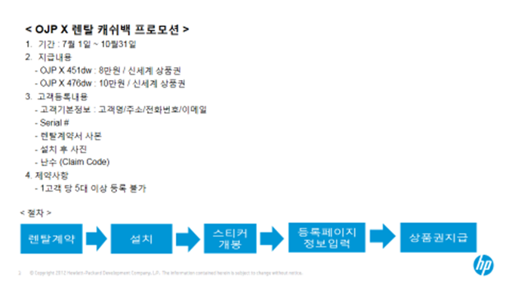

OPTION
2015년 11월 23일 자 옵션(2H/9G) 스펙, 단가표
* 하기 모델 협의된 채널 외 온라인 운영금지
* 직납 및 실 판매를 위한 단가협의 가능
* BOX 단위 발주요망 - 배송비용 문제 등
구분 | 상품명 | 전산코드(두드림) | 대원재고 | 1box 수량 | 채널공급가 (VAT포함) | ISSUE | Spec | 제품이미지
노트북가방 | HP Professional 16 Bundle Case(B0U06PA)(KV) | GD201401034789 | 131 | 10 | ₩12,000
 | HP 15.6 Sport b/y Backpack(F3W17AA)(KV) | GD201408280175 | 919 | 10 | ₩18,500
 | HP 15.6 Slim Topload(G8Y15AA)(KV) | GD201408280174 | 32 | 20 | ₩19,500
 | HP Premium Backpack(J4Y52AA)(KV) | GD201409300077 | 25 | 5 | ₩59,000
아뎁터 | HP 65W Smart AC Adapter(G6H42AA)(KV) | GD201407140083 | - | 9 | ₩20,900 | 차후 90개 입고예정
 | HP 90W Smart AC Adapter(G6H43AA)(KV) | GD201407140084 | - | 9 | ₩27,000 | 차후 90개 입고예정
스피커 | HP S6000 Graphite BT Speaker(G3Q07AA)(KV) | GD201409300078 | - | 18 | ₩34,000 |  | 블루투스 스피커 / 휴대용 / 사용범위: 10m 이내 / 사용시간: 8시간 / 배터리 일체형 / 단자:microUSB,외부입력(Aux) / 색상: 블랙
 | HP S6000 Orange BT Speaker(G3Q05AA)(KV) | GD201409300079 | - | 18 | ₩34,000 |  | 블루투스 스피커 / 휴대용 / 사용범위: 10m 이내 / 사용시간: 8시간 / 배터리 일체형 / 단자:microUSB,외부입력(Aux) / 색상: 오렌지
 | HP S6000 White Wireless Speaker(F7U49AA)(KV) | GD201410230035 | - | 18 | ₩34,000 |  | 블루투스 스피커 / 휴대용 / 사용범위: 10m 이내 / 사용시간: 8시간 / 배터리 일체형 / 단자:microUSB,외부입력(Aux) / 색상: 오렌지
마우스 | HP X500 Wired Mouse(E5C12AA)(KV) | GD201408280137 | 1,008 | 38 | ₩4,400 |  | 유선 / 광마우스 / USB / 3버튼 / 양손형 / 색상: 블랙 / 감도: 1,000 dpi
 | HP X1200 Wired Black Mouse(H6E99AA)(KV) | GD201408280173 | - | 24 | ₩6,000 |  | 유선 / 광마우스 / USB / 3버튼 / 양손형 / 색상: 블랙 / 감도: 1,200 dpi
 | HP X1250 Wired Black Mouse(H6F02AA)(KV) | GD201409300071 | 500 | 20 | ₩8,200 |  | 유선 / 광마우스 / USB / 3버튼 / 양손형 / 색상: 블랙 / 감도: 1,200 dpi / 선감기 기능
 | HP X1250 Wired Blue Mouse(H6F03AA)(KV) | GD201410230029 | 34 | 20 | ₩8,200 |  | 유선 / 광마우스 / USB / 3버튼 / 양손형 / 색상: 블루 / 감도: 1,200 dpi / 선감기 기능
 | HP X1250 Wired Red Mouse(H6F04AA)(KV) | GD201410230030 | 14 | 20 | ₩8,200 |  | 유선 / 광마우스 / USB / 3버튼 / 양손형 / 색상: 레드 / 감도: 1,200 dpi / 선감기 기능
 | HP Z3600 Wireless Mouse(E5C14AA)(KV) | GD201407210143 | 567 | 24 | ₩12,000 |  | 광마우스 / 무선 2.4GHz / 3버튼 / 수신기: 초소형, 수납가능(내부) / 색상: 블랙 | 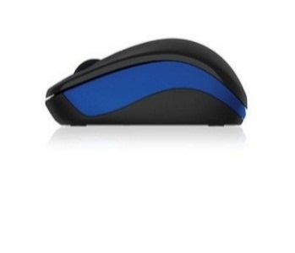
 | HP x4000 Wireless Mouse(A0X35AA)(KV) | GD201409300075 | 182 | 24 | ₩20,000 |  | 레이저마우스 / 무선 2.4GHz / 3버튼 / 수신기: 초소형, 수납가능(내부) / 색상: 블랙 / Link5 기술 탑재 / LED 표시등
 | HP x4500 Wireless Black Mouse(H2W16AA)(KV) | GD201409300070 | - | 20 | ₩22,000 |  | 레이저마우스 / 무선 2.4GHz / 3버튼 / 수신기: 초소형, 수납가능(내부) / 색상: 블랙 / Link5 기술 탑재 / LED 표시등
 | HP X9000 OMEN Mouse(J6N88AA)(KV) | GD201503050074 | 26 |  | ₩45,000 |  | HP Gaming Mouse / 8200dpi / 레이저 추적 방식 정밀 컨트롤, 프로그래밍 가능한 6개 버튼, 8단계 감도 수준
키보드 | HP K1500 Keyboard(J8F16AA)(KV) | GD201409300076 | 2,115 | 10 | ₩8,800 |  | 인터페이스 USB 방식 / 멤브레인 / 104키 / 2단계 높이조절받침대
 | HP C2500 Desktop(J8F15AA)(KV) | GD201409300073 | 167 | 6 | ₩11,500 |  | 인터페이스 USB 방식 / 멤브레인 / 104키 / 2단계 높이조절받침대
 |  |  | -
 |  |  | -

